管段材料表
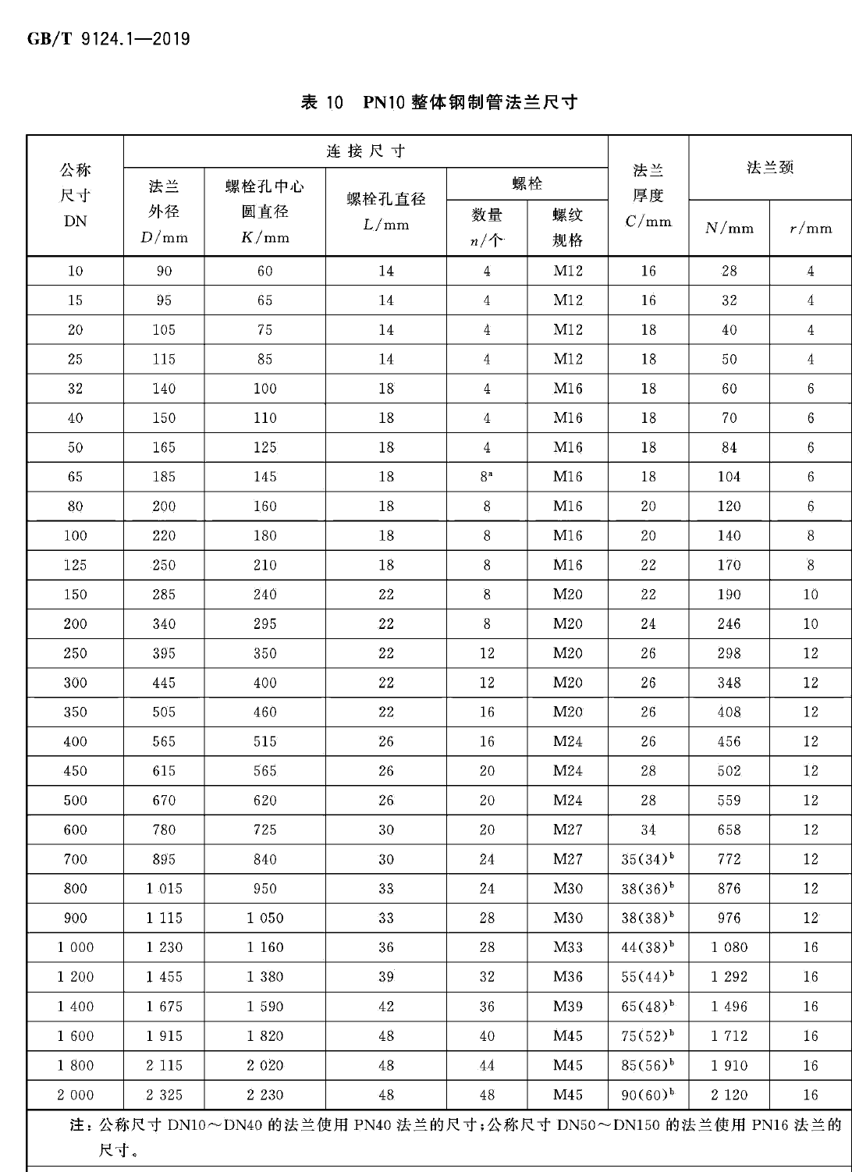
管段号 Pipeline No. | 管 段 起 止 点 Pipeline From Start To End |  | 管道 | 设 计 条 件 Design Condition |  |  | 隔热及防腐 Insul.& Antisepsis |  | 管 子 Pipe (m) |  |  |  |  | 阀 门 Valve (Pcs.) |  |  |  |  | 法 兰 Flange (Pcs.) |  |  |  |  | 管段号 Pipeline No. | 垫 片 Gasket (Pcs.) |  |  |  |  | 螺 栓 Bolt (Pcs.) |  |  |  |  | 螺 母 Nut (Pcs.)
 | 起点 | 终点 | 等级 | 介质名称 | 操作温度 | 操作压力 | 隔热隔声代号 | 是否防腐 | 名称 | 规格 | 材料 | 数量 | 图号或标准号 | 名称 | 规格 | 阀体材料 | 数量 | 图号或标准号 | 名称 | 规格 | 材料 | 数量 | 图号或标准号 |  | 名称 | 规格 | 材料 | 数量 | 图号或标准号 | 名称 | 规格 | 性能等级或材料牌号 | 数量 | 图号或标准号 | 规格 | 性能等级或材料牌号 | 数量 | 图号或标准号
 | From | To | Pipe Class | Medium Name | T(℃) | P(MPaG) | Code | Antisepsis | Name | Specs. | Material | Quan. | DWG.No./ STD.No. | Name | Specs. | Material | Quan. | DWG.No.& STD.No. | Name | Specs. | Material | Quan. | DWG.No.& STD.No. |  | Name | Specs. | Material | Quan. | DWG.No.& STD.No. | Name | Specs. | Perf.Class | Quan. | DWG.No.& STD.No. | Specs. | PERF.CLASS | Quan. | DWG.No.& STD.No.
AR-1001 | 烟囱 | 循环泵A | 1.0G1 | 吸收液 | ~50 | 0.1 | / | 否 | 玻璃钢管 | PN10 DN350 | FRP | 2.5 | HG/T21633-1991 | 衬胶蝶阀 | PN10 DN350 | 组合件 | 1 | D371J-10 | 法兰 | PN10 DN350 | FRP | 3 | HG/T21633-1991 | AR-1001 | 石棉橡胶垫 | FF350-10 | XB450 | 3 | HG/T20606-2009 | 双头螺柱 | M20×190 | 8.8 | 32 | GB/T 901-1988 | M20 | 8 | 64 | GB/T6170-2015

AR-1002 | 循环泵A | 脱硫装置A | 1.0G1 | 吸收液 | ~50 | 0.3 | / | 否 | 玻璃钢管 | PN10 DN300 | FRP | 18 | HG/T21633-1991 | 衬胶蝶阀 | PN10 DN300 | 组合件 | 1 | D371J-10 | 法兰 | PN10 DN300 | FRP | 4 | HG/T21633-1991 | AR-1002 | 石棉橡胶垫 | FF300-10 | XB450 | 4 | HG/T20606-2009 | 双头螺柱 | M20×190 | 8.8 | 36 | GB/T 901-1988 | M20 | 8 | 72 | GB/T6170-2015

